MAPA CAE 2019
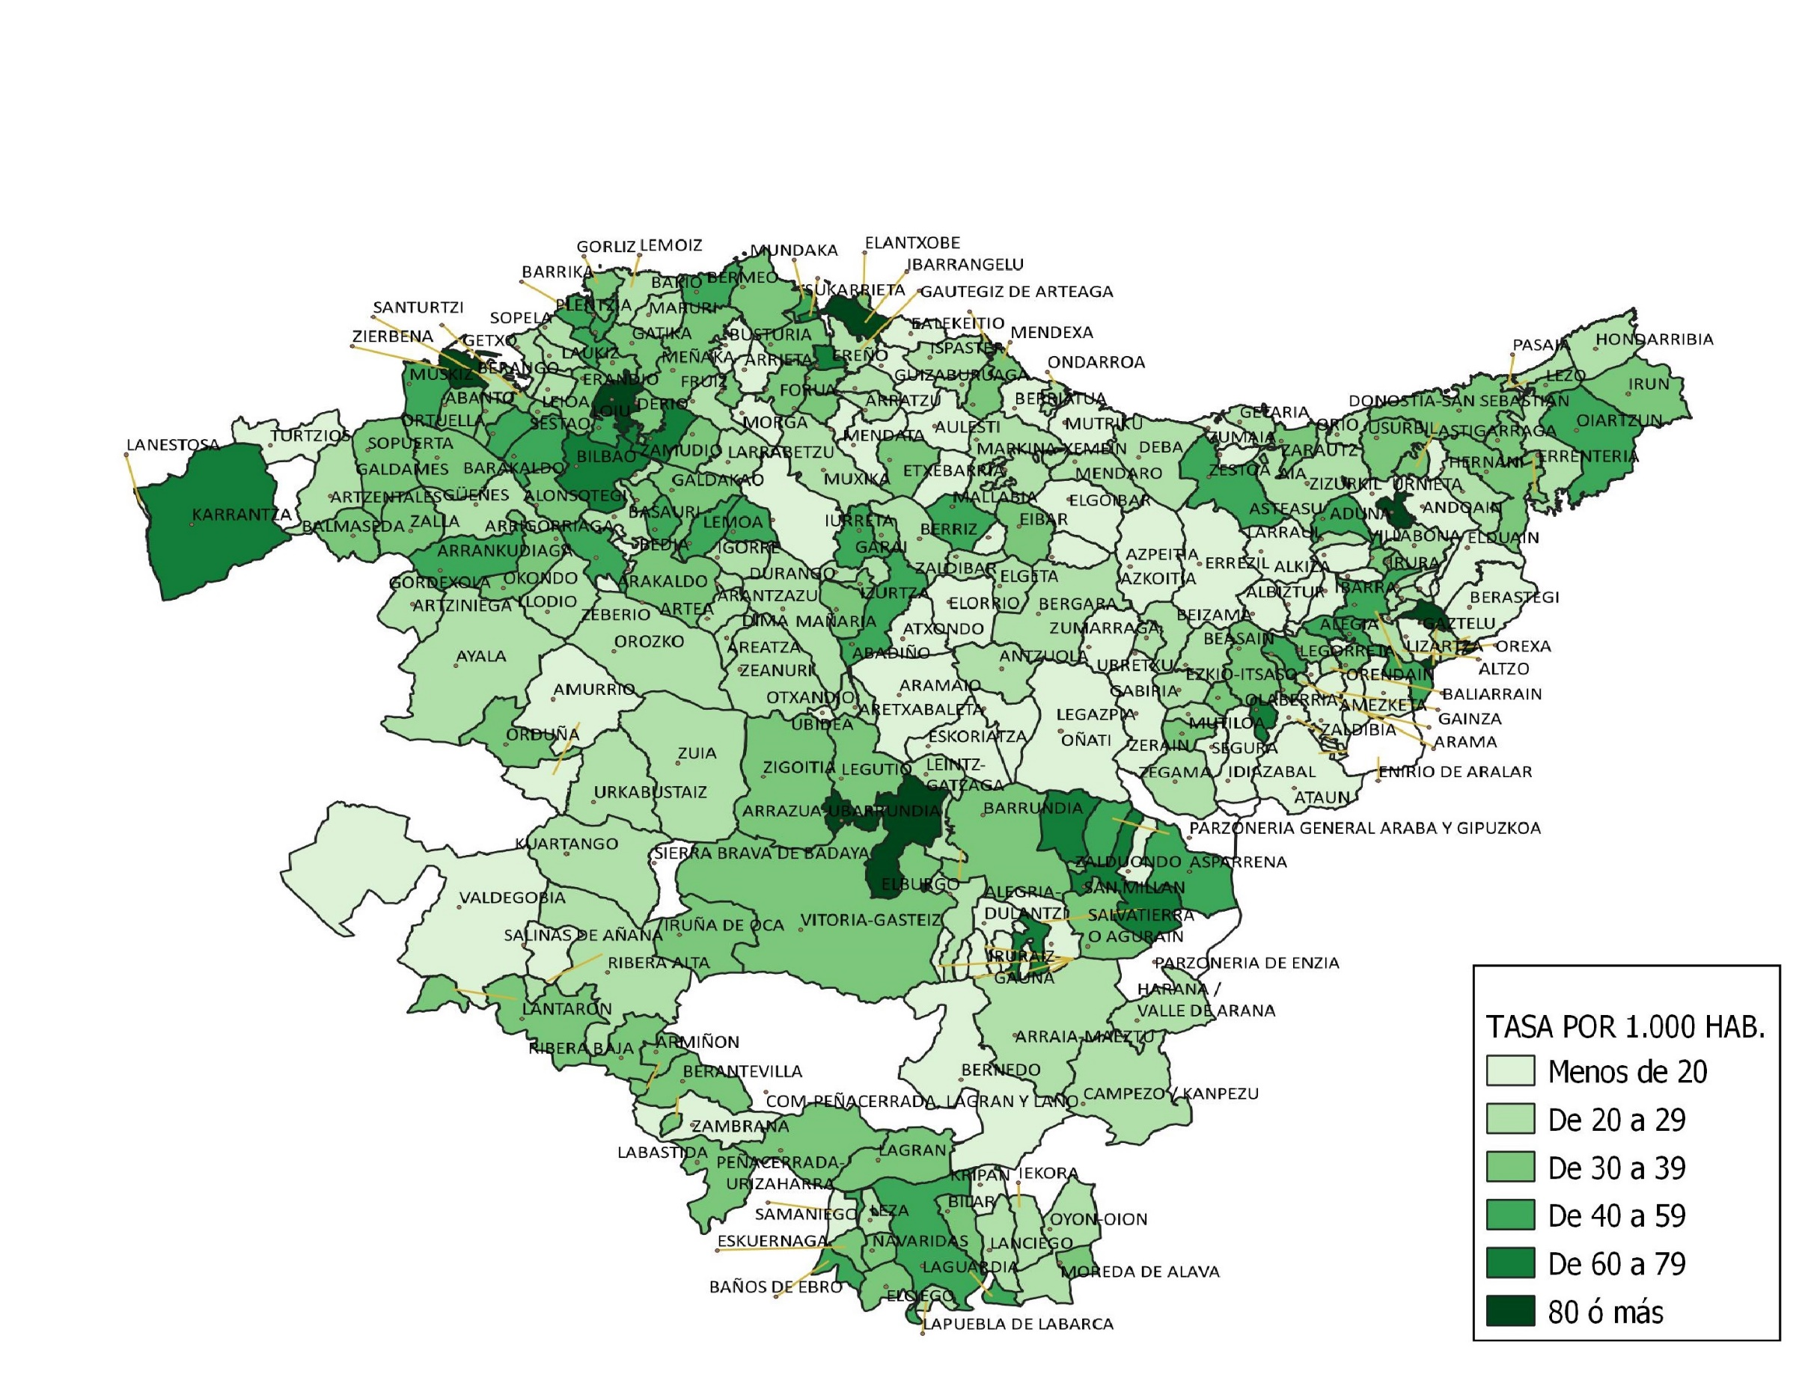
TASA DE INFRACCIONES PENALES POR MUNICIPIO. AÑO 2019

